Estadísticas
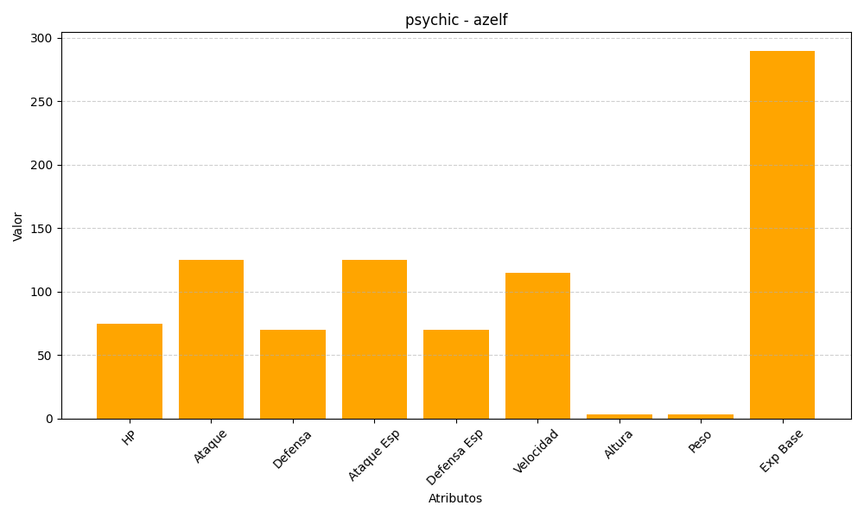
ID | Nombre | Tipo | HP | Ataque | Defensa | Ataque Especial | Defensa Especial | Velocidad | Altura | Peso | Experiencia Base
482 | azelf | psychic | 75 | 125 | 70 | 125 | 70 | 115 | 3 | 3 | 290

